상품제안서
[KF94] 코로나 방역 키트(마스크스트랩무료) | 상품코드: S14838

 |  |  |  |  |  |  | 02-713-8555 | www.synergygift.co.kr
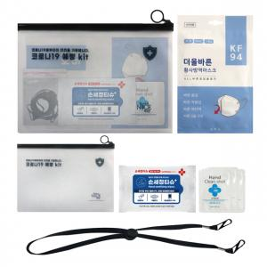

【상세/제작정보】

【인쇄/포장옵션】 | 실크, 스티커 / 포장불가능

【공급단가】 | 수량 | 100~ | 300~ | 500~ | 1,000~ | 2,000~
*VAT별도 | 단가 | 2,950원 | 2,840원 | 2,730원 | 2,620원 | 2,560원

【상품 URL】 | https://www.synergygift.co.kr:443/src/goods_detail.php?gdno=18115

